Sheet1
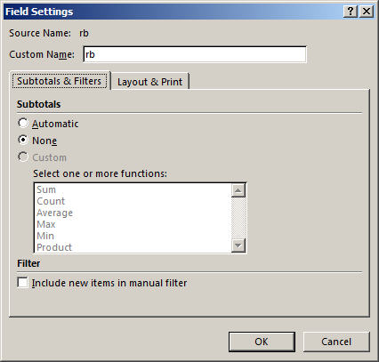
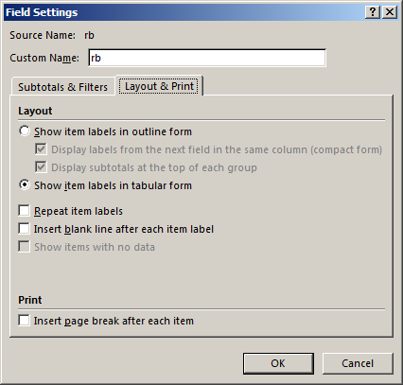

Row Labels | Ime | Sum of Part | Sum of Bod | Sum of Pros
1 | Slobodan | 315 | 48 | 6.5625
2 | Dejan | 411 | 64 | 6.4219
3 | Ivan | 352 | 57 | 6.1754
4 | Ivica | 290 | 48 | 6.0417
5 | Savo | 270 | 45 | 6
Grand Total |  | 1638 | 262 | 31.2015

